김해공항 사전답사 신청서
2026년 국제공항 협력전시 지원 공모
<김해국제공항 전시공간 사전답사 신청서>

< 유의사항 >
1. 한 단체당 최대 2명 출입 가능(단체당 차량 1대 등록 가능)
2. 사전답사 당일 신분증 지참 필수
3. 사전답사 신청 시 내용(출입자 명단)을 누락하거나 오기입할 경우 답사 불가능
4. 1인 기준 사전답사는 답사가능일정 중 한번만 가능합니다. (예시: 3월 5일 신청 후 3월 6일 재신청 불가)
5. 1일 답사 가능 인원이 초과할 경우 공항측에서 답사 일정 변경 요청을 할 수 있습니다.
6. 답사 가능 일정은 아래 날짜 중에서 선택 가능(다른날짜 선택 불가)
가능날짜 | 2025-03-05 | 2025-03-06
답사시간 | 14:00~15:00 | 14:00~15:00 | * 답사시간은 총 소요시간을 의미하므로 답사시간을 14:30, 15:00 로 선택할 수 없음
7. 답사시 집결 장소 : 김해공항 국제선 2층 5번게이트 실내
8. 답사시 집결 시간 : 13:40 *집결시간 이후 도착시 답사 진행 불가
9. 관련 문의 : 051-974-3976 / 김해공항 탁영주임
10. 신청서 작성 방법 : 아래 1) 출입자명단과 2) 차량번호를 작성
11. 신청서 제출방법 : 이메일(youngt@airport.co.kr) 제출
12. 신청자 수요에 따라 추가 진행시 별도 공지 예정

1. 사전답사 신청서_출입자 명단
연번 | 단체명 | 이름 | 휴대폰번호 | 이메일 | 답사장소 | 답사일
예시 | OOOO | 김미술 | 010-0000-0000 | 010-0000-0000 | 00국제공항 | 3.2.(목)
1
2
3
4
5

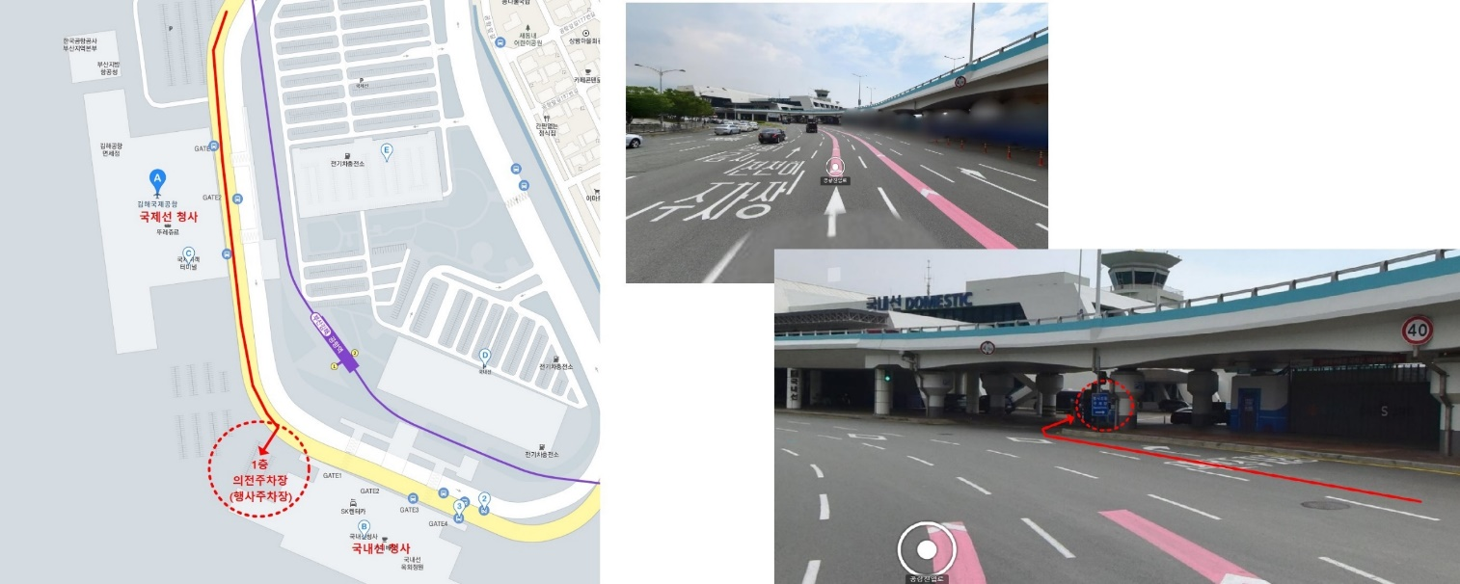
2. 사전답사 신청서_차량번호 |  |  |  |  | 위치정보
연번 | 차량번호 | 주차장소
예시 | 01가 1234 | 국내선 행사(의전)주차장
1

※ 주차장은 "국내선" 행사 주차장이나, 집결지는 "국제선" 1층임을 주의바랍니다.

